Instruktioner
Instruktioner för WASPHS-DDLS budget-kalkylmall

Mallen baseras på den av SUHF beslutade redovisningsmodellen och princip om fullständig kostnadstäckning.
Kalkylerna ska följa lärosätets egna redovisningsregler och instruktioner.

Om flera forskargrupper bildar ett projekt ska denna kalkyl utgöra den sammanställda totalen över alla delprojekt.

Till ansökan ska denna arbetsbok bifogas i Excel-format för att effektiv hantering och granskning ska kunna ske.
Efter eventuellt beviljat beslut behövs det även undertecknade budgetar i PDF-format som underlag

Anslagsperiod: Kalkylen ska registreras min 12 eller max 15 kalendermånader.
Bidragsbelopp: Minst 200 000 kr max 500 000 kr

Tekniska aspekter

- Fyll i grön markerade celler

- Blå markerade celler är med formler och skyddas

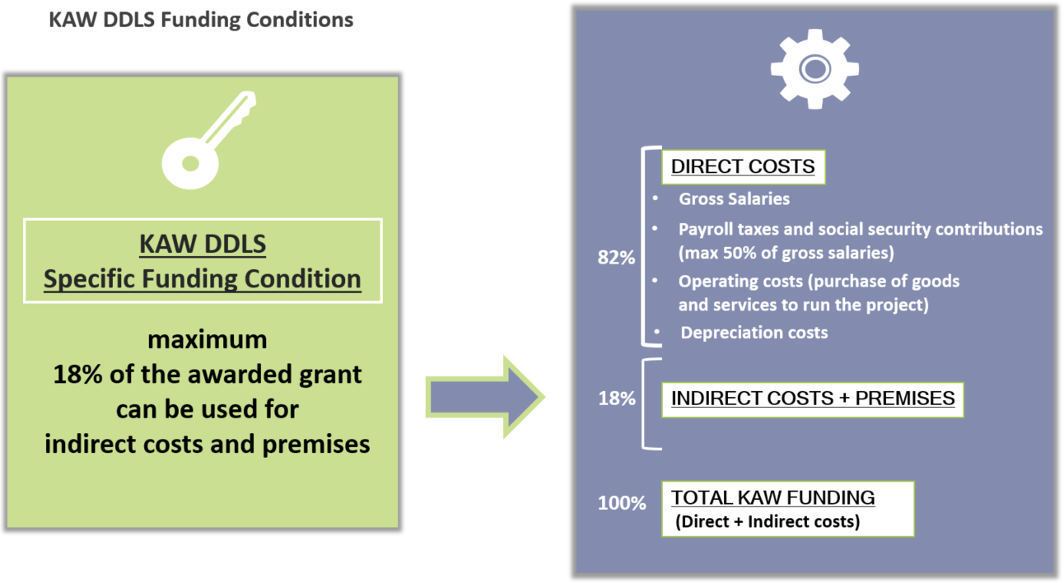
Arbetsgång
Den tänkta arbetsgången för arbetet med denna budgetmall är schematiskt enligt följande:

1. Lärosätet upprättar en Fullkostnadskalkyl i sina egna budgetmallar och enligt universitetets egna redovisningsprinciper.
Fullkostnadskalkylen upprättas som om projektet hade drivits i egen regi av lärosätet.
2. Beloppen från Fullkostnadskalkylen överförs till 'column C' (flik 1A och 1B)
3. Den del av Fullkostnadskalkylen som söks hos Stiftelsen redovisas därefter i enlighet med Data-driven Life Science
(DDLS) program finansieringsvillkor som beskrivit i KAW gåvobrev Dnr:2020.0239.
Max 50% LKP finansieras av KAW
Max 18% av det beviljade KAW bidraget avsättas för indirekta- och lokalkostnader
4.Vid justeringar som behövs för att nå den maximala KAW-finansieringsgränsen kan man göra nödvändiga justeringar
genom att minska vissa kostnadsposter i kolumn "D", i "samfinansiering" kolumnen, i de grönmarkerade cellerna med
minus (- ) tecken. Justeringarna för OH och lokalkostnader görs automatiskt med en formel i cell D33 som ett undantag.

Flik 1 Sammanställning
Sammanställningen är länkad från de andra flikarna.
En övergripande analys om hur budgeten har upprättats ska även redovisas här .
Argument och överväganden avseende helheten av sökt projekt och budgetens väsentliga poster.

